Table 8
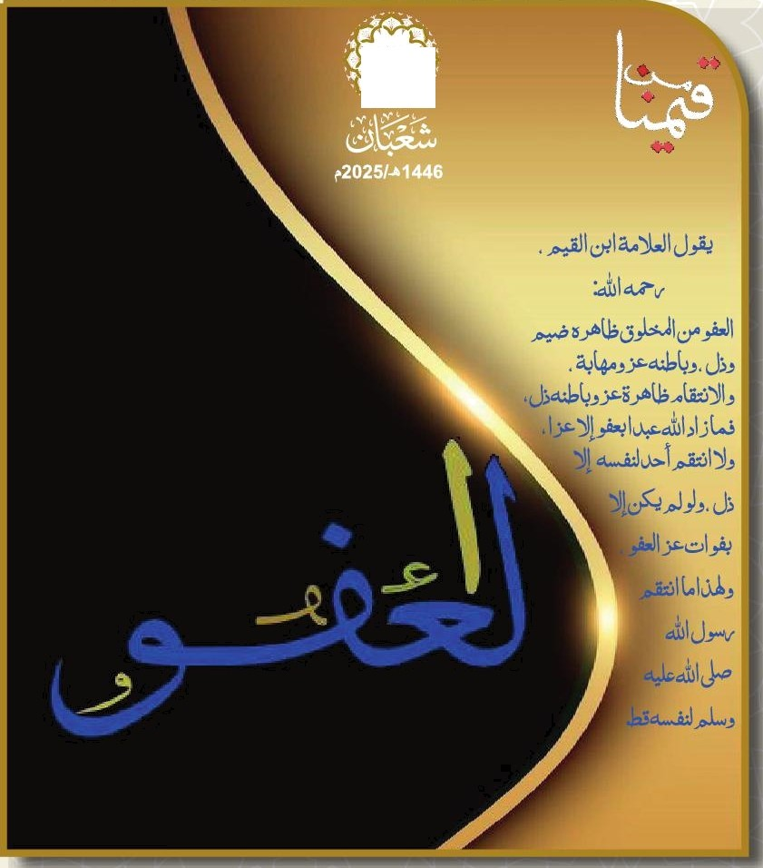
s==d.I GUI ȚI 19:40 18:20 15:55 13:02 //:// 07:48 06:19 2025/02/04 05 Bill 19:41 18:21 15:56 13:02 II-!! 07:47 06:19 2025/02/05 06 Lu,j“II 19:42 18:22 15:57 13:02 I/ !! 07:46 06:18 2025/02/06 07 I
19:37 |  |  |  |  |  |  |  |  |  |  |  |  |  | 18:16 |  | 15:51 |  | 13:02 | //:// | 07:51 |  | 05:22 |  | 2025-01-31 |  | 01
19:38 |  |  |  |  |  |  |  |  |  |  |  |  |  | 18:17 |  | 15:52 |  | 13:02 | II:II | 07:50 |  | 06:22 |  | 2025-02-01 |  | 02
19:38 |  |  |  |  |  |  |  |  |  |  |  |  |  | 18:18 |  | 15:53 |  | 13:02 | // !' | 07:49 |  | 06:21 |  | 2025-02-02 |  | 03
19:39 |  |  |  |  |  |  |  |  |  |  |  |  |  | 18:19 |  | 15:s4 |  | 13:02 | II !! | 07:49 |  | 06:20 |  | 2025-02-03 |  | 04
19:43 |  |  |  |  |  |  |  |  |  |  |  |  |  | 18:23 |  | 15:58 |  | 13:02 | IU!! | 07:45 |  | 06:17 |  | 2025-02-07 |  | 08 | îuu›øJ.I
19:44 |  |  |  |  |  |  |  |  |  |  |  |  |  | 18:24 |  | 15:58 |  | 13:02 | II !! | 07:44 |  | 06:16 |  | 2025-02-08 |  | 09 | I
19:45 |  |  |  |  |  |  |  |  |  |  |  |  |  | 18:26 |  | 15:59 |  | 13:02 | //:// | 07:43 |  | 06:15 |  | 2025-02-09 |  | 10 | DIII
19:46 |  |  |  |  |  |  |  |  |  |  |  |  |  | 18:27 |  | 16:00 |  | 13:03 | If :II | 07:42 |  | 06:14 |  | 2025-02-10 |  | 11 | ȘI
19:47 |  |  |  |  |  |  |  |  |  |  |  |  |  | 18:28 |  | 16:01 |  | 13:03 | j/:II | 07:41 |  | 06:14 |  | 2025-02-11 |  | 12 | îi I
19:48 |  |  |  |  |  |  |  |  |  |  |  |  |  | 18:29 |  | 16:02 |  | 13:02 | //:// | 07:40 |  | 06:13 |  | 2025-02-12 |  | 13 | VIII
19:49 18:30 16:02 13:02 //:// 07:39 06:12 2025/02/13 14 i 19:50 18:31 16:03 13:02 If:II 07:38 06:11 2025/02/14 15 a»›-›J.I 19:51 18:32 16:04 13:02 07:38 07:36 06:10 2025/02/15 16 19:52 18:33 16:05 13:02 07:40 07:35 06:09 2025/02/16 17 ! 19:53 18:34 16:05 13:02 07:42 07:34 06:07 2025/02/17 18 l
19:54 |  |  |  |  |  |  |  |  |  |  |  |  |  | 18:35 |  | 16:06 |  | 13:02 | 07:44 | 07:33 |  | 06:06 |  | 2025-02-18 |  | 19 | îiJJîII
19:55 |  |  |  |  |  |  |  |  |  |  |  |  |  | 18:36 |  | 16:07 |  | 13:02 | 07:46 | 07:32 |  | 06:05 |  | 2025-02-19 |  | 20 | Le›jÛI
19:55 |  |  |  |  |  |  |  |  |  |  |  |  |  | 18:37 |  | 16:08 |  | 13:02 | 07:47 | 07:30 |  | 06:04 |  | 2025-02-20 |  | 21 | u o JI
19:56 19:57 |  |  |  |  |  |  |  |  |  |  |  |  |  | 18:38 18:39 |  | 16:08 1łs:09 |  | 13:02 13:02 | 07:49 07:51 | 07:29 07:2B |  | 06:03 06:02 |  | 2025/02/21 2025/02/22 |  | 22 23 | . I II
19:58 |  |  |  |  |  |  |  |  |  |  |  |  |  | 18:40 |  | 1g:10 |  | 13:02 | 07:53 | 07:27 |  | 06:01 |  | 2025-02-23 |  | 24 | “DII
19:59 |  |  |  |  |  |  |  |  |  |  |  |  |  | 18:41 |  | 16:10 |  | 13:01 | 07:54 | 07:25 |  | 05:59 |  | 2025-02-24 |  | 25 | ȚI
20:00 |  |  |  |  |  |  |  |  |  |  |  |  |  | 18:42 |  | 16:11 |  | 13:01 | 07:56 | 07:24 |  | 05:58 |  | 2025-02-25 |  | 26 | hm
20:01 |  |  |  |  |  |  |  |  |  |  |  |  |  | 18:43 |  | 16:12 |  | 13:01 | 07:58 | 07:23 |  | 05:57 |  | 2025-02-26 |  | 27 | I›i
20:02 20:03 |  |  |  |  |  |  |  |  |  |  |  |  |  | 18:44 18:45 |  | 1g:12 16:13 |  | 13:01 13:01 | 07:59 08:01 | 07:21 07:20 |  | 05:56 05:54 |  | 2025/02/27 2025/02/28 |  | 28 29 | , i
i y ¿ł II g >$W 1M iay sø i ø+Is ø ø Ș II 4l>u my ț ú,U 4Ls , t EøtIdI

+1g | +13 | +11 | +8 | +5 | +3 | +2 | +1 | -1 | -3 | -3 | -3 | -5 | -6 | -8 | -9 |  | -10 | -12 | -14 | -15 | -15 |  | -17 | -18 | -19 | -21
+14 | +12 | +10 | +7 | +4 | +3 | +1 | +1 | -1 | -3 | -3 | -4 | -6 | -7 | -8 | -9 |  | -10 | -13 | -14 | -15 | -16 |  | -17 | -18 | -19 | -21 | ‹
+15 | +12 | +10 | +7 | +5 | +3 | +2 | +1 | —1 | —3 | —3 | —4 | —5 | —6 | —8 | —9 |  | —10 | —12 | —14 | —15 | —16 |  | —17 | —18 | —19 | —21 |  | !
+17 | +14 | +13 | +9 | +6 | +3 | +3 | +2 | -1 | -2 | -3 | -3 | -3 | -5 | -8 | -8 |  | -10 | -12 | -13 | -15 | -14 |  | -16 | -18 | -18 | -21
+17 | +14 | +12 | +9 | +6 | +3 | +3 | +2 | -1 | -2 | -3 | -3 | -3 | -5 | -8 | -8 |  | -10 | -12 | -13 | -15 | -14 |  | -16 | -18 | -18 | -21
+1g | +13 | +11 | +8 | +5 | +3 | +2 | +2 | -1 | -3 | -3 | -3 | -5 | -6 | -8 | -9 |  | -10 | -12 | -13 | -15 | -15 |  | -17 | -18 | -19 | -21 | • * | i

Table 9

09
.r JI jóoJl JI JIgjJI òhóJl q%I I , pep I“I ÑI ȚI fiMI A J“I ă ›øJI GUI ȚI ?zlJJI »bu,jlll
20:04 |  |  |  |  |  |  |  |  |  |  |  |  |  | 18:46 |  | 16:13 |  | 13:01 | 08:03 | 07:19 |  | 05:53 |  | 2025-03-01 |  | 01
20:05 |  |  |  |  |  |  |  |  |  |  |  |  |  | 18:47 |  | 16:14 |  | 13:00 | 08:05 | 07:17 |  | 05:52 |  | 2025-03-02 |  | 02
20:06 |  |  |  |  |  |  |  |  |  |  |  |  |  | 18:48 |  | 16:15 |  | 13:00 | 08:06 | 07:16 |  | 05:50 |  | 2025-03-03 |  | 03
20:07 |  |  |  |  |  |  |  |  |  |  |  |  |  | 18:49 |  | 16:15 |  | 13:00 | 08:08 | 07:15 |  | 05:49 |  | 2025-03-04 |  | 04
20:08 |  |  |  |  |  |  |  |  |  |  |  |  |  | 18:50 |  | 16:16 |  | 13:00 | 08:10 | 07:13 |  | 05:47 |  | 2025-03-05 |  | 05
20:08 |  |  |  |  |  |  |  |  |  |  |  |  |  | 18:51 |  | 1Is:16 |  | 12:59 | 08:11 | 07:12 |  | 05:46 |  | 2025-03-06 |  | 06
20:09 |  |  |  |  |  |  |  |  |  |  |  |  |  | 18:51 |  | 16:17 |  | 12:59 | 08:13 | 07:11 |  | 05:45 |  | 2025-03-07 |  | 07
20:10 |  |  |  |  |  |  |  |  |  |  |  |  |  | 18:52 |  | 16:17 |  | 12:59 | 08:15 | 07:09 |  | 05:43 |  | 2025-03-08 |  | 08
20:11 |  |  |  |  |  |  |  |  |  |  |  |  |  | 18:53 |  | 16:18 |  | 12:59 | 08:16 | 07:08 |  | 05:42 |  | 2025-03-09 |  | 09
20:12 |  |  |  |  |  |  |  |  |  |  |  |  |  | 18:54 |  | 16:18 |  | 12:58 | 08:18 | 07:06 |  | 05:40 |  | 2025-03-10 |  | 10
20:13 |  |  |  |  |  |  |  |  |  |  |  |  |  | 18:55 |  | 1łs:19 |  | 12:58 | 08:20 | 07:05 |  | 05:39 |  | 2025-03-11 |  | 11
20:14 |  |  |  |  |  |  |  |  |  |  |  |  |  | 18:56 |  | 16:19 |  | 12:58 | 08:21 | 07:03 |  | 05:37 |  | 2025-03-12 |  | 12
20:15 20:16 |  |  |  |  |  |  |  |  |  |  |  |  |  | 18:57 18:58 |  | 16:20 16:20 |  | 12:5B 12:57 | 08:23 08:25 | 07:02 07:00 |  | 05:35 05:54 |  | 2025/03/13 2025/03/14 |  | 13 14
20:17 |  |  |  |  |  |  |  |  |  |  |  |  |  | 18:59 |  | 16:21 |  | 12:57 | 08:26 | 06:59 |  | 05:33 |  | 2025-03-15 |  | 15
20:18 |  |  |  |  |  |  |  |  |  |  |  |  |  | 19:00 |  | 16:21 |  | 12:57 | 08:28 | 06:58 |  | 05:31 |  | 2025-03-16 |  | 16
20:19 |  |  |  |  |  |  |  |  |  |  |  |  |  | 19:01 |  | 16:21 |  | 12:57 | 08:30 | 06:56 |  | 05:30 |  | 2025-03-17 |  | 17
20:20 |  |  |  |  |  |  |  |  |  |  |  |  |  | 19:01 |  | 16:22 |  | 12:56 | 08:31 | 06:55 |  | 05:28 |  | 2025-03-18 |  | 18
20:21 |  |  |  |  |  |  |  |  |  |  |  |  |  | 19:02 |  | 16:22 |  | 12:56 | 08:33 | 06:53 |  | 05:27 |  | 2025-03-19 |  | 19
I I I “+/
¿/¿Ü l fizlJJl W,jIII 20:22 19:03 16:23 12:56 08:35 06:52 05:25 2025/03/20 20 ujoòJl as ›-úI GUI ȚI i . Iii
19:04 |  |  |  |  |  |  |  |  |  |  |  |  |  |  |  | 16:23
19:05 |  |  |  |  |  |  |  |  |  |  |  |  |  |  |  | 16:23
19:06 |  |  |  |  |  |  |  |  |  |  |  |  |  |  |  | 16:24
19:07 |  |  |  |  |  |  |  |  |  |  |  |  |  |  |  | 16:24
19:08 |  |  |  |  |  |  |  |  |  |  |  |  |  |  |  | 16:24
20:23 12:55 08:36 06:50 05:24 2025/03/21 |  |  |  |  |  |  |  |  |  |  |  |  |  |  |  |  |  |  |  |  |  |  |  |  |  |  |  |  | 21
20:24 12:55 08:38 06:49 05:22 2025/03/22 |  |  |  |  |  |  |  |  |  |  |  |  |  |  |  |  |  |  |  |  |  |  |  |  |  |  |  |  | 22
20:25 12'55 08:39 06:47 05:20 2025/03/23 |  |  |  |  |  |  |  |  |  |  |  |  |  |  |  |  |  |  |  |  |  |  |  |  |  |  |  |  | 23
20:26 12:54 08:41 06:46 05:19 2025/03/24 |  |  |  |  |  |  |  |  |  |  |  |  |  |  |  |  |  |  |  |  |  |  |  |  |  |  |  |  | 24
20:27 12:54 08:43 06:44 05:17 2025/03/25 20:28 19:09 16:25 12:54 08:44 06:43 05:16 2025/03/26 |  |  |  |  |  |  |  |  |  |  |  |  |  |  |  |  |  |  |  |  |  |  |  |  |  |  |  |  | 25 26
II I 20:32 19:12 16:26 12:53 08:51 06:37 05:09 2025/03/30 30 DIII
20:29 |  |  |  |  |  |  |  |  |  |  |  |  |  | 19:09 |  | 16:25 |  | 12:54 | 08:46 | 06:41 |  | 05:14 |  | 2025-03-27 |  | 27
20:30 |  |  |  |  |  |  |  |  |  |  |  |  |  | 19:10 |  | 16:25 |  | 12:53 | 08:47 | 06:40 |  | 05:12 |  | 2025-03-28 |  | 28
20:31 |  |  |  |  |  |  |  |  |  |  |  |  |  | 19:11 |  | 16:25 |  | 12:53 | 08:49 | 06:38 |  | 05:11 |  | 2025-03-29 |  | 29

i ø øs øi II , »øW i isy arm ø+la ø Ș I+u " * š iy ț h W , t

+17 | +14 | +12 | +8 | +6 | +3 | +3 | +2 | -1 | -2 | -3 | -3 | -4 | -5 | -8 | -8 |  | -10 | -12 | -13 | -15 | -14 |  | -16 | -18 | -18 | -21 |  | i
+16 | +13 | +11 | +8 | +5 | +3 | +2 | +1 | -1 | -3 | -3 | -3 | -5 | -6 | -8 | -9 |  | -10 | -12 | -14 | -15 | -15 |  | -17 | -18 | -19 | -21 |  | é/ i
+15 | +12 | +10 | +7 | +5 | +3 | +2 | +1 | —1 | —3 | —3 | —3 | —5 | —6 | —8 | —9 |  | —10 | —12 | —14 | —15 | —16 |  | —17 | —18 | —19 | —21 |  | II
+16 | +13 | +11 | +8 | +5 | +3 | +2 | +2 | -1 | -3 | -3 | -3 | -4 | -6 | -8 | -8 |  | -10 | -12 | -13 | -15 | -15 |  | -17 | -18 | -19 | -21 |  | I
+16 | +13 | +11 | +8 | +5 | +3 | +2 | +2 | -1 | -3 | -3 | -3 | -5 | -6 | -8 | -9 |  | -10 | -12 | -13 | -15 | -15 |  | -17 | -18 | -19 | -21 |  | ›
+15 | +12 | +10 | +7 | +5 | +3 | +2 | +1 | -1 | -3 | -3 | -4 | -6 | -7 | -8 | -9 |  | -10 | -12 | -14 | -15 | -16 |  | -17 | -18 | -19 | -21 | ,

Table 10

10
cLúzch | mjóoJl | jczoJl | JlgjJI |  | ôJzóJl |  | @gj UI |  | j óJl |  |  | @l- |  |  | Ğ IQ |  | /oŁi“JJI
20:33 | 19:13 | 16:26 | 12:52 |  | 08:52 |  | 06:35 |  | 05:07 |  |  | 2025-03-31 |  |  | 01 |  | GUI
20:34 20:35 | 19:14 19:15 | 16:26 1g:27 | 12:52 12:52 |  | 08:54 08:55 |  | 05:34 0g:32 |  | 05:06 05:04 |  |  | 2025/04/01 2025/04/02 |  |  | 02 03 |  | ‹tîMI Wj “II
20:36 | 19:15 | 16:27 | 12:51 |  | 08:57 |  | 06:31 |  | 05:02 |  |  | 2025-04-03 |  |  | 04 |  | I
20:37 | 19:16 | 16:27 | 12:51 |  | 08:59 |  | 06:30 |  | 05:01 |  |  | 2025-04-04 |  |  | 05 |  | no J.I
20:3B 19:17 16:27 12:51 09:00 06:28 04:59 2025/04/05 06 II 20:39 19:18 16:27 12:51 09:02 06:27 04:57 2025/04/06 07 ŻI 20:40 19:19 16:28 12:50 09:03 06:25 04:56 2025/04/07 08 ȚI 20:41 19:20 16:28 12:50 09:05 0g:24 04:54 2025/04/08 09 bMl
20:42 |  |  |  |  |  |  |  |  |  |  |  |  |  |  |  |  |  |  |  |  |  | 19:21 |  | 16:28 |  | 12:50 |  |  | 09:07 |  | 06:22 |  | 04:53 |  |  | 2025-04-09 |  |  | 10 |  |  | W. “II
20:44 |  |  |  |  |  |  |  |  |  |  |  |  |  |  |  |  |  |  |  |  |  | 19:22 |  | 16:28 |  | 12:50 |  |  | 09:08 |  | 06:21 |  | 04:51 |  |  | 2025-04-10 |  |  | 11 |  |  | I
20:45 |  |  |  |  |  |  |  |  |  |  |  |  |  |  |  |  |  |  |  |  |  | 19:22 |  | 16:29 |  | 12:49 |  |  | 09:10 |  | 06:20 |  | 04:49 |  |  | 2025-04-11 |  |  | 12 |  |  | . I
20:46 19:23 16:29 12:49 09:11 06:18 04:48 2025/04/12 13 20:47 19:24 16:29 12:49 09:13 06:17 04:46 2025/04/13 14 ŻI 20:48 19:25 16:29 12:48 09:15 0g:15 04:44 2025/04/14 15 ołîiȚl 20:49 19:26 16:29 12:48 09:16 06:14 04:43 2025/04/15 16 bMl 20:50 19:27 16:29 12:48 09:18 06:13 04:41 2025/04/16 17 ‹bujÛl 20:51 19:28 16:30 12:48 09:19 06:11 04:39 2025/04/17 18 I 20:53 19:29 16:30 12:48 09:21 0g:10 04:38 2025/04/18 19 zu›‹-dI 20:54 19:29 16:30 12:47 09:23 06:09 04:36 2025/04/19 20 I 0g:08 04:34 2025/04/20 21 VIII 06:0Łî 04:33 2025/04/21 22 jJl
20:55 |  |  |  |  |  |  |  |  |  |  |  |  |  |  |  |  |  |  |  |  |  | 19:30 |  | 16:30 |  | 12:47 |  |  | 09:24
20:56 |  |  |  |  |  |  |  |  |  |  |  |  |  |  |  |  |  |  |  |  |  | 19:31 |  | 16:30 |  | 12:47 |  |  | 09:26
20:57 |  |  |  |  |  |  |  |  |  |  |  |  |  |  |  |  |  |  |  |  |  | 19:32 |  | 16:30 |  | 12:47 |  |  | 09:27
20:5B |  |  |  |  |  |  |  |  |  |  |  |  |  |  |  |  |  |  |  |  |  | 19:33 |  | 16:31 |  | 12:47 |  |  | 09:29
06:05 04:31 |  |  |  |  |  |  |  |  |  |  |  |  |  |  |  |  |  |  |  |  |  |  |  |  |  |  |  |  |  |  |  |  |  |  |  | 2025-04-22 |  |  |  | 23 | ùMl
06:04 04:30 |  |  |  |  |  |  |  |  |  |  |  |  |  |  |  |  |  |  |  |  |  |  |  |  |  |  |  |  |  |  |  |  |  |  |  | 2025-04-23 |  |  |  | 24 | bujJjl
21:00 19:34 16:31 12:46 09:31 06:02 04:28 21:01 19:35 16:31 12:46 09:32 06:01 04:27 |  |  |  |  |  |  |  |  |  |  |  |  |  |  |  |  |  |  |  |  |  |  |  |  |  |  |  |  |  |  |  |  |  |  |  | 25/04/24 2025/04/25 |  |  |  | 25 26 | II I
21:02 |  |  |  |  |  |  |  |  |  |  |  |  |  |  |  |  |  |  |  |  |  | 19:35 |  | 16:31 |  | 12:46 |  |  | 09:34 |  | 06:00 |  |  | 04:25 |  | 2025-04-26 |  |  |  | 27
21:03 |  |  |  |  |  |  |  |  |  |  |  |  |  |  |  |  |  |  |  |  |  | 19:37 |  | 16:31 |  | 12:46 |  |  | 09:35 |  | 05:59 |  |  | 04:23 |  | 2025-04-27 |  |  |  | 28 ÛI
21:04 |  |  |  |  |  |  |  |  |  |  |  |  |  |  |  |  |  |  |  |  |  | 19:37 |  | 16:31 |  | 12:46 |  |  | 09:37 |  | 05:58 |  |  | 04:22 |  | 2025-04-28 |  |  |  | 29 ȚI

- - ø>v ” ” ” ”” ” ww u ?‹%! W!
+19 |  |  | +15 | +14 |  | +9 |  | +7 |  | +4 | +3 |  | +2 | -1 |  | -2 | -3 | -3 | -2 | -4 | -8 |  | -7 |  | -10 |  | -11 | -12 |  | -15 |  | -13 |  |  | -16 |  | -19 | -17 | -21
+17 |  |  | +14 | +12 |  | +8 |  | +6 |  | +3 | +3 |  | +2 | -1 |  | -2 | -3 | -3 | -4 | -5 | -8 |  | -8 |  | -10 |  | -12 | -13 |  | -15 |  | -14 |  |  | -17 |  | -18 | -18 | -21
+15 |  |  | +12 | +10 |  | +7 |  | +5 |  | +3 | +2 |  | +1 | -1 |  | -3 | -3 | -4 | -5 | -6 | -8 |  | -9 |  | -10 |  | -12 | -14 |  | -15 |  | -16 |  |  | -17 |  | -18 | -19 | -21
+15 |  |  | +12 | +10 |  | +7 |  | +5 |  | +3 | +2 |  | +1 | -1 |  | -3 | -3 | -4 | -6 | -6 | -8 |  | -9 |  | -10 |  | -12 | -14 |  | -15 |  | -16 |  |  | -17 |  | -18 | -19 | -21
+15 |  |  | +12 | +10 |  | +7 |  | +5 |  | +3 | +1 |  | +1 | —1 |  | —3 | —3 | —4 | —6 | —7 | —8 |  | —9 |  | —10 |  | —13 | —14 |  | —15 |  | —16 |  |  | —17 |  | —18 | —19 | —21
+13 |  |  | +11 | +9 |  | +6 |  | +4 |  | +3 | +1 |  | +1 | —1 |  | —4 | —2 | —4 | —7 | —8 | —8 |  | —10 |  | —10 |  | —13 | —14 |  | —15 |  | —17 |  |  | —18 |  | —18 | —20 | —21
I , I

Table 11
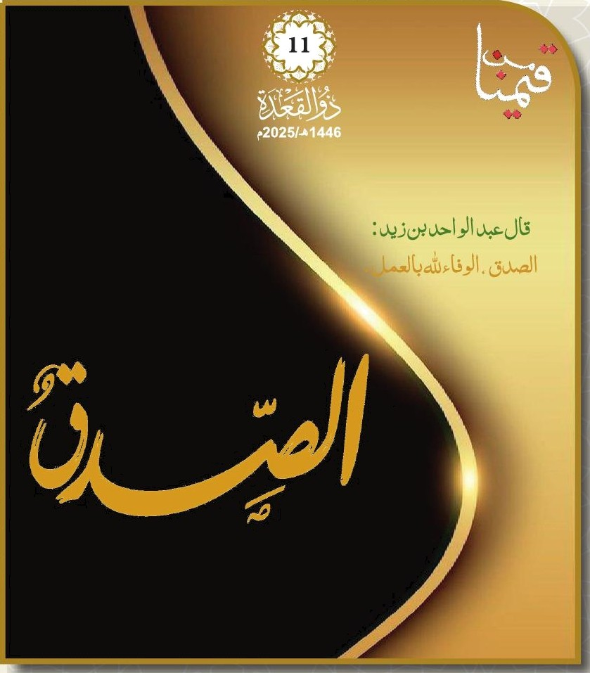
21:06 |  |  |  |  |  |  |  |  |  |  |  |  |  | 19:38 |  | 16:32 |  | 12:46 | 09:38 | 05:57 |  | 04:20 |  | 2025-04-29 |  | 01 bMl
21:07 |  |  |  |  |  |  |  |  |  |  |  |  |  | 19:39 |  | 16:32 |  | 12:4S | 09:40 | 05:55 |  | 04:19 |  | 2025-04-30 |  | 02 »bujJJl
21:0B |  |  |  |  |  |  |  |  |  |  |  |  |  | 19:40 |  | 16:32 |  | 12:45 | 09:41 | 05:54 |  | 04:17 |  | 2025-05-01 |  | 03
21:09 |  |  |  |  |  |  |  |  |  |  |  |  |  | 19:41 |  | 16:32 |  | 12:45 | 09:43 | 05:53 |  | 04:16 |  | 2025-05-02 |  | 04 u=1.
21:11 |  |  |  |  |  |  |  |  |  |  |  |  |  | 19:42 |  | 16:32 |  | 12:45 | 09:45 | 05:52 |  | 04:14 |  | 2025-05-03 |  | 05
21:12 |  |  |  |  |  |  |  |  |  |  |  |  |  | 19:43 |  | 16:32 |  | 12:45 | 09:46 | 05:51 |  | 04:13 |  | 2025-05-04 |  | 06 ŻI
21:13 |  |  |  |  |  |  |  |  |  |  |  |  |  | 19:44 |  | 16:32 |  | 12:45 | 09:48 | 05:50 |  | 04:12 |  | 2025-05-05 |  | 07 jJl
21:14 |  |  |  |  |  |  |  |  |  |  |  |  |  | 19:44 |  | 16:33 |  | 12:45 | 09:49 | 05:49 |  | 04:10 |  | 2025-05-06 |  | 08 •üMI
21:15 |  |  |  |  |  |  |  |  |  |  |  |  |  | 19:45 |  | 16:33 |  | 12:45 | 09:51 | 05:48 |  | 04:09 |  | 2025-05-07 |  | 09 •W II
21:17 |  |  |  |  |  |  |  |  |  |  |  |  |  | 19:46 |  | 16:33 |  | 12:45 | 09:52 | 05:47 |  | 04:07 |  | 2025-05-08 |  | 10
21:18 |  |  |  |  |  |  |  |  |  |  |  |  |  | 19:47 |  | 16:33 |  | 12:45 | 09:54 | 05:46 |  | 04:06 |  | 2025-05-09 |  | 11 .
21:19 |  |  |  |  |  |  |  |  |  |  |  |  |  | 19:48 |  | 16:33 |  | 12:45 | 09:55 | 05:45 |  | 04:05 |  | 2025-05-10 |  | 12
21:20 |  |  |  |  |  |  |  |  |  |  |  |  |  | 19:49 |  | 16:33 |  | 12:45 | 09:57 | 05:44 |  | 04:03 |  | 2025-05-11 |  | 13 /l
21:22 |  |  |  |  |  |  |  |  |  |  |  |  |  | 19:50 |  | 16:33 |  | 12:45 | 09:58 | 05:43 |  | 04:02 |  | 2025-05-12 |  | 14 ȚI
21:23 |  |  |  |  |  |  |  |  |  |  |  |  |  | 19:50 |  | 16:34 |  | 12:45 | 10:00 | 05:42 |  | 04:01 |  | 2025-05-13 |  | 15 bMl
21:24 |  |  |  |  |  |  |  |  |  |  |  |  |  | 19:51 |  | 16:34 |  | 12:45 | 10:01 | 05:42 |  | 04:00 |  | 2025-05-14 |  | 16 Lu.j“II
21:25 |  |  |  |  |  |  |  |  |  |  |  |  |  | 19:52 |  | 16:34 |  | 12:45 | 10:02 | 05:41 |  | 03:58 |  | 2025-05-15 |  | 17
21:26 |  |  |  |  |  |  |  |  |  |  |  |  |  | 19:53 |  | 16:34 |  | 12:45 | 10:04 | 05:40 |  | 03:57 |  | 2025-05-16 |  | 18 aan-d
21:28 |  |  |  |  |  |  |  |  |  |  |  |  |  | 19:54 |  | 16:34 |  | 12:45 | 10:05 | 05:39 |  | 03:56 |  | 2025-05-17 |  | 19
21:29 |  |  |  |  |  |  |  |  |  |  |  |  |  | 19:55 |  | 16:34 12:45 |  |  | 10:07 | 05:38 |  | 03:55 |  | 2025-05-18 |  | 20 | ŻI
I
I
I I
21:30 |  |  |  |  |  |  |  |  |  |  |  |  |  | 19:55 |  | 16:35 |  | 12:45 | 10:08 | 05:38 |  | 03:54 |  | 2025-05-19 |  | 21 | ¿ | îȚl
21:31 |  |  |  |  |  |  |  |  |  |  |  |  |  | 19:56 |  | 16:35 |  | 12:45 | 10:09 | 05:37 |  | 03:53 |  | 2025-05-20 |  | 22 | úMl
21:32 |  |  |  |  |  |  |  |  |  |  |  |  |  | 19:57 |  | 16:35 |  | 12:45 | 10:11 | 05:36 |  | 03:52 |  | 2025-05-21 |  | 23 | 11
21:33 |  |  |  |  |  |  |  |  |  |  |  |  |  | 19:58 |  | 16:35 |  | 12:45 | 10:12 | 05:36 |  | 03:51 |  | 2025-05-22 |  | 24
21:34 |  |  |  |  |  |  |  |  |  |  |  |  |  | 19:58 |  | 16:35 |  | 12:45 | 10:13 | 05:35 |  | 03:50 |  | 2025-05-23 |  | 25 | asu›-‹JI
21:35 |  |  |  |  |  |  |  |  |  |  |  |  |  | 19:59 |  | 16:36 |  | 12:45 | 10:14 | 05:35 |  | 03:49 |  | 2025-05-24 |  | 26 | I
21:37 |  |  |  |  |  |  |  |  |  |  |  |  |  | 20:00 |  | 16:36 |  | 12:45 | 10:16 | 05:34 |  | 03:48 |  | 2025-05-25 |  | 27 | oo“II
21:38 |  |  |  |  |  |  |  |  |  |  |  |  |  | 20:01 |  | 16:36 |  | 12:45 | 10:17 | 05:33 |  | 03:47 |  | 2025-05-26 |  | 28 | ȚI
21:39 |  |  |  |  |  |  |  |  |  |  |  |  |  | 20:01 |  | 16:36 |  | 12:45 | 10:18 | 05:33 |  | 03:46 |  | 2025-05-27 |  | 29 | bMl

i ø șJ ¿I i , < 1aài Łsy +y i a øjy ø II 4L•u ły țÎ d,u ZaLc t EøúdI
! ‹%! !
+21 | +17 | +16 | +10 | +7 | +4 | +4 | +3 | —1 | —1 | —3 | —3 | —0 | —3 | —7 | —6 |  | —11 | —11 | —12 | —15 | —11 |  | —15 | —19 | —17 | —21
+18 | +15 | +13 | +9 | +6 | +3 | +3 | +2 | -1 | -2 | -3 | -3 | -3 | -5 | -8 | -7 |  | -10 | -12 | -13 | -15 | -13 |  | -16 | -19 | -18 | -21
+15 | +12 | +11 | +7 | +5 | +3 | +2 | +1 | -1 | -3 | -3 | -4 | -5 | -6 | -8 | -9 |  | -10 | -12 | -14 | -15 | -16 |  | -17 | -18 | -19 | -21
+14 | +11 | +9 | +7 | +4 | +3 | +1 | +1 | -1 | -3 | -3 | -4 | -7 | -7 | -8 | -10 |  | -10 | -13 | -14 | -15 | -17 |  | -17 | -18 | -20 | -21
+13 | +11 | +9 | +6 | +4 | +3 | +1 | +1 | -1 | -4 | -3 | -4 | -7 | -8 | -8 | -10 |  | -10 | -13 | -14 | -15 | -17 |  | -18 | -18 | -20 | -21
+12 | +10 | +7 | +5 | +3 | +2 | +0 | +0 | —1 | —4 | —2 | —4 | —9 | —9 | —8 | —11 |  | —10 | —13 | —15 | —14 | —19 |  | —18 | —18 | —21 | —21
• * i

Table 12
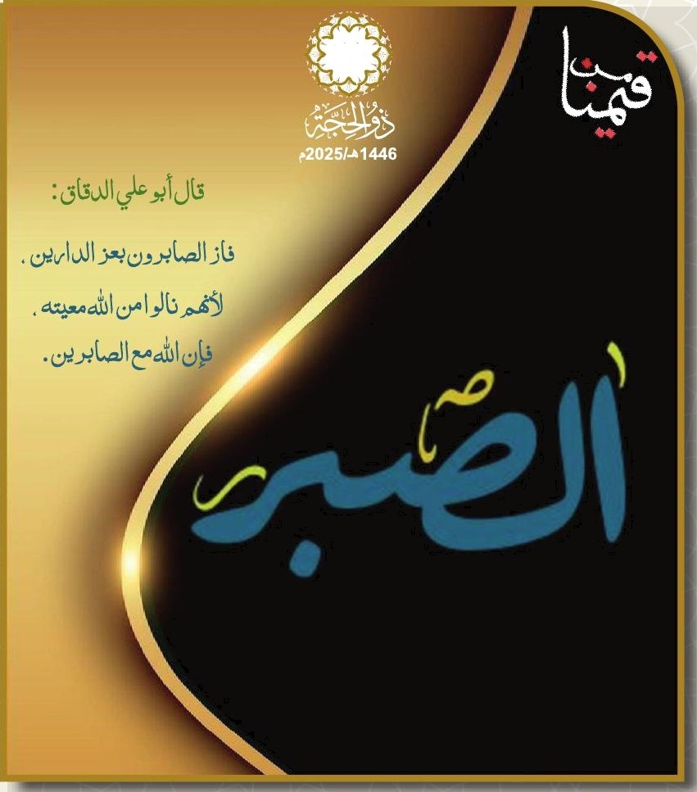
ł2
21:40 |  |  |  |  |  |  |  |  |  |  |  |  |  | 20:02 |  | 16:3iã |  | 12:46 | 10:19 | 05:32 |  | 03:45 |  | 2025-05-28 |  | 01
21:41 |  |  |  |  |  |  |  |  |  |  |  |  |  | 20:03 |  | 16:37 |  | 12:46 | 10:20 | 05:32 |  | 03:44 |  | 2025-05-29 |  | 02
21:42 |  |  |  |  |  |  |  |  |  |  |  |  |  | 20:03 |  | 16:37 |  | 12:46 | 10:21 | 05:32 |  | 03:44 |  | 2025-05-30 |  | 03
21:43 |  |  |  |  |  |  |  |  |  |  |  |  |  | 20:04 |  | 16:37 |  | 12:46 | 10:22 | 05:31 |  | 03:43 |  | 2025-05-31 |  | 04
21:43 |  |  |  |  |  |  |  |  |  |  |  |  |  | 20:05 |  | 16:37 |  | 12:46 | 10:24 | 05:31 |  | 03:42 |  | 2025-06-01 |  | 05
21:44 |  |  |  |  |  |  |  |  |  |  |  |  |  | 20:05 |  | 16:37 |  | 12:46 | 10:25 | 05:31 |  | 03:42 |  | 2025-06-02 |  | 06
21:45 |  |  |  |  |  |  |  |  |  |  |  |  |  | 20:06 |  | 16:38 |  | 12:46 | 10:26 | 05:30 |  | 03:41 |  | 2025-06-03 |  | 07
21:46 |  |  |  |  |  |  |  |  |  |  |  |  |  | 20:07 |  | 16:38 |  | 12:47 | 10:26 | 05:30 |  | 03:40 |  | 2025-06-04 |  | 08
21:47 |  |  |  |  |  |  |  |  |  |  |  |  |  | 20:07 |  | 16:38 |  | 12:47 | 10:27 | 05:30 |  | 03:40 |  | 2025-06-05 |  | 09
21:48 |  |  |  |  |  |  |  |  |  |  |  |  |  | 20:08 |  | 16:38 |  | 12:47 | 10:28 | 05:30 |  | 03:39 |  | 2025/06/0g |  | 10
21:48 |  |  |  |  |  |  |  |  |  |  |  |  |  | 20:08 |  | 16:39 |  | 12:47 | 10:29 | 05:29 |  | 03:39 |  | 2025-06-07 |  | 11
21:49 |  |  |  |  |  |  |  |  |  |  |  |  |  | 20:09 |  | 16:39 |  | 12:47 | 10:30 | 05:29 |  | 03:39 |  | 2025-06-08 |  | 12
21:50 |  |  |  |  |  |  |  |  |  |  |  |  |  | 20:09 |  | 16:39 |  | 12:48 | 10:31 | 05:29 |  | 03:38 |  | 2025-06-09 |  | 13
21:50 |  |  |  |  |  |  |  |  |  |  |  |  |  | 20:10 |  | 16:39 |  | 12:48 | 10:31 | 05:29 |  | 03:38 |  | 2025-06-10 |  | 14
21:51 |  |  |  |  |  |  |  |  |  |  |  |  |  | 20:10 |  | 16:39 |  | 12:48 | 10:32 | 05:29 |  | 03:38 |  | 2025-06-11 |  | 15
21:52 |  |  |  |  |  |  |  |  |  |  |  |  |  | 20:11 |  | 16:40 |  | 12:48 | 10:33 | 05:29 |  | 03:38 |  | 2025-06-12 |  | 1is
21:52 |  |  |  |  |  |  |  |  |  |  |  |  |  | 20:11 |  | 16:40 |  | 12:48 | 10:33 | 05:29 |  | 03:37 |  | 2025-06-13 |  | 17
21:53 |  |  |  |  |  |  |  |  |  |  |  |  |  | 20:12 |  | 16:40 |  | 12:49 | 10:34 | 05:29 |  | 03:37 |  | 2025-06-14 |  | 18
21:53 |  |  |  |  |  |  |  |  |  |  |  |  |  | 20:12 |  | 16:40 |  | 12:49 | 10:34 | 05:29 |  | 03:37 |  | 2025-06-15 |  | 19
21:53 |  |  |  |  |  |  |  |  |  |  |  |  |  | 20:12 |  | 16:41 |  | 12:49 | 10:35 | 05:29 |  | 03:37 |  | 2025-06-16 |  | 20
21:54 |  |  |  |  |  |  |  |  |  |  |  |  |  | 20:13 |  | 16:41 |  | 12:49 | 10:35 | 05:29 |  | 03:37 |  | 2025-06-17 |  | 21
21:54 |  |  |  |  |  |  |  |  |  |  |  |  |  | 20:13 |  | 16:41 |  | 12:50 | 10:35 | 05:29 |  | 03:37 |  | 2025-06-18 |  | 22
21:54 |  |  |  |  |  |  |  |  |  |  |  |  |  | 20:13 |  | 16:41 |  | 12:50 | 10:36 | 05:29 |  | 03:37 |  | 2025-06-19 |  | 23
21:55 |  |  |  |  |  |  |  |  |  |  |  |  |  | 20:13 |  | 16:42 |  | 12:50 | 10:36 | 05:30 |  | 03:38 |  | 2025-06-20 |  | 24
21:55 |  |  |  |  |  |  |  |  |  |  |  |  |  | 20:14 |  | 16:42 |  | 12:50 | 10:36 | 05:30 |  | 03:38 |  | 2025-06-21 |  | 25
21:55 |  |  |  |  |  |  |  |  |  |  |  |  |  | 20:14 |  | 16:42 |  | 12:50 | 10:37 | 05:30 |  | 03:38 |  | 2025-06-22 |  | 26
21:55 |  |  |  |  |  |  |  |  |  |  |  |  |  | 20:14 |  | 16:42 |  | 12:51 | 10:37 | 05:30 |  | 03:38 |  | 2025-06-23 |  | 27
21:55 |  |  |  |  |  |  |  |  |  |  |  |  |  | 20:14 |  | 16:42 |  | 12:51 | 10:37 | 05:31 |  | 03:39 |  | 2025-06-24 |  | 28
21:55 |  |  |  |  |  |  |  |  |  |  |  |  |  | 20:14 |  | 16:43 |  | 12:51 | 10:37 | 05:31 |  | 03:39 |  | 2025-06-25 |  | 29
21:55 |  |  |  |  |  |  |  |  |  |  |  |  |  | 20:14 |  | 16:43 |  | 12:51 | 10:37 | 05:31 |  | 03:39 |  | 2025-06-26 |  | 30
W. “II I . I ÛI ȚI bMl Abu.jJJI an J.I l Ț! ‹LMI GUI
I óooaJI I ÚI jJl ùMl »bujJJl I aao-d,I SI ȚI ‹LMI “gl I
1*yu!y°TJw+ex°>1!W°*J>ş1'!æțA*/ț!

+21 | +17 | +16 | +11 | +8 | +4 | +5 | +3 | -1 | -1 | -4 | -3 | +1 | -2 | -7 | -6 |  | -11 | -11 | -11 | -15 | -11 |  | -15 | -19 | -16 | -21
+18 | +15 | +13 | +9 | +6 | +3 | +3 | +2 | -1 | -2 | -3 | -3 | -2 | -4 | -8 | -7 |  | -11 | -11 | -12 | -15 | -13 |  | -16 | -19 | -18 | -21 | ?‹
+15 | +12 | +11 | +7 | +5 | +3 | +2 | +1 | -1 | -3 | -3 | -4 | -5 | -6 | -8 | -9 |  | -10 | -12 | -14 | -15 | -16 |  | -17 | -18 | -19 | -21
+13 | +11 | +8 | +6 | +4 | +3 | +1 | +1 | -1 | -4 | -3 | -4 | -8 | -8 | -8 | -10 |  | -10 | -13 | -15 | -15 | -18 |  | -18 | -18 | -20 | -21 |  | I
+12 | +10 | +8 | +6 | +4 | +2 | +0 | +1 | —1 | —4 | —2 | —4 | —8 | —8 | —8 | —10 |  | —10 | —13 | —15 | —15 | —18 |  | —18 | —18 | —20 | —21 |  | I
+10 | +8 | +5 | +4 | +2 | +2 | -1 | +0 | -1 | -5 | -2 | -4 | -11 | -10 | -8 | -12 |  | -10 | -14 | -16 | -14 | -20 |  | -19 | -18 | -22 | -21 | , | ui

